Sheet1
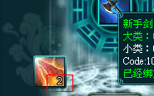
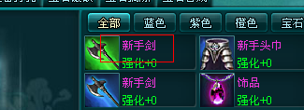
1 | 背包装备颜色与筛选栏中显示不一致 |  | 预期结果
 |  |  | 颜色一致

2 | 说明图标要显示绑定性质

3 | 购买栏出售物品重复

4 | 装备强化、装备精炼、装备重铸、装备打孔，筛选栏都没有宝石标签
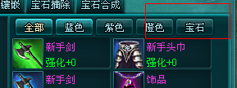

5 | 要点击两次才出现装备进阶界面
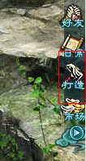

6 | 排列顺序没有根据背包顺序排列，而已已装备的装备要排列在最前面
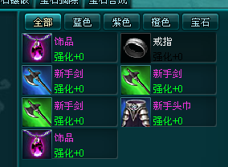

7 | 打开界面时默认绑定勾选框，默认勾选
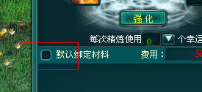

8 | 铜钱不足，点击提示玩家
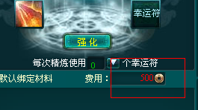

9 | 显示玩家拥有的绑定铜钱和未绑定铜钱
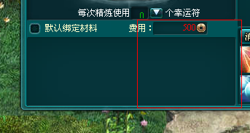

10 | 强化后，没有任何提示 | 预期结果
 |  | 应飘字提示玩家成功或失败

11 | 强化后，不会自动添加下一个强化材料
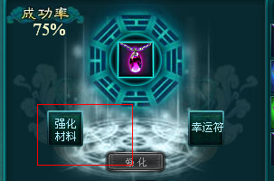

12 | 强化后，装备强化等级不变

13 | 背包铜钱充足，但费用仍显示不足，不过仍可强化
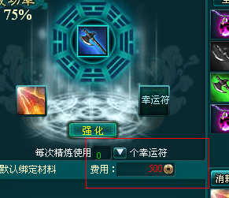

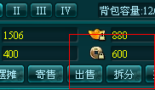

14 | 点击开孔的，再打开，无论哪个标签页显示的都是开孔的装备，要刷新才能回复
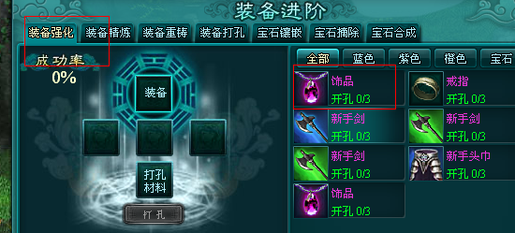

15 | 装备精炼显示的精炼等级
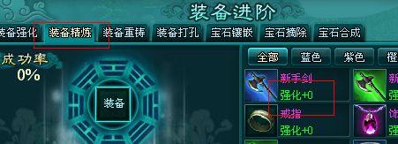

16 | 装备重铸不显示强化等级
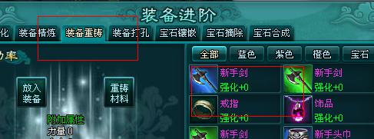

17 | 强化材料自动添加一个

